data_casino
Oefening 9

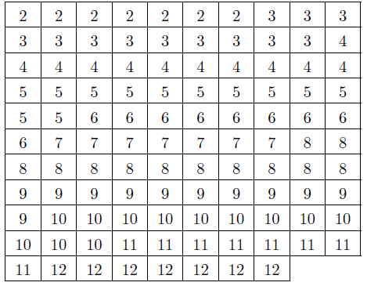
2 | 2 | 2 | 2 | 2 | 2 | 2 | 3 | 3 | 3
3 | 3 | 3 | 3 | 3 | 3 | 3 | 3 | 3 | 4
4 | 4 | 4 | 4 | 4 | 4 | 4 | 4 | 4 | 4
5 | 5 | 5 | 5 | 5 | 5 | 5 | 5 | 5 | 5
5 | 5 | 6 | 6 | 6 | 6 | 6 | 6 | 6 | 6
6 | 7 | 7 | 7 | 7 | 7 | 7 | 7 | 8 | 8
8 | 8 | 8 | 8 | 8 | 8 | 8 | 8 | 8 | 8
9 | 9 | 9 | 9 | 9 | 9 | 9 | 9 | 9 | 9
9 | 10 | 10 | 10 | 10 | 10 | 10 | 10 | 10 | 10
10 | 10 | 10 | 11 | 11 | 11 | 11 | 11 | 11 | 11
11 | 12 | 12 | 12 | 12 | 12 | 12 | 12

